READ_ME
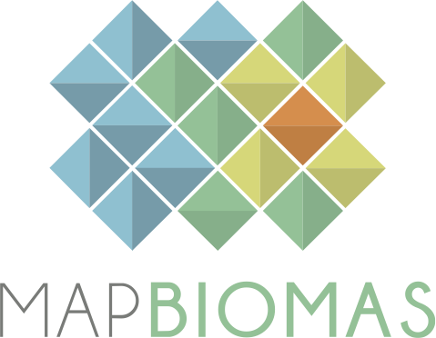
 |  | Versão 1 |  | Version 1
 |  | Dezembro 2024 |  | December 2024

 | BASE DE DADOS DE PASTAGEM |  | PASTURE DATABASE

 | COLEÇÃO 1 - MÓDULO PASTAGEM |  | COLLECTION 1 - PASTURE MODULE

 | 1. Esta base de dados contém as áreas (ha) por classe de condição de vigor da pastagem, idade da pastagem e ano de formação e conversão / abandono da pastagem, para o cruzamento entre cada bioma e estado para o período de 1985 a 2023. |  | 1. This database contains the area (ha) per pasture vigor condition class, pasture age and year of formation and conversion/abandonment of the pasture, for the intersection between each biome and state for the period from 1985 to 2023.

 | 2. Para acessar a base de dados georeferenciada acesse: mapbiomas.org |  | 2. To acesss the complete georeferenced data please access: mapbiomas.org

 | 3. Os dados do MapBiomas são públicos e gratuitos mediante a simples referência da fonte observando o seguinte formato: |  | 3. The MapBiomas data are public, open and free through the simple reference of the source observing the following format:

 | "Projeto MapBiomas – Coleção [versão] da Série Anual de Mapas de Cobertura e Uso da Terra do Brasil, acessado em [data] através do link: [LINK]" |  | "Project MapBiomas - Collection [version] of Brazilian Land Cover & Use Map Series, accessed on [date] through the link: [LINK]"
 | "Projeto MapBiomas - é uma iniciativa multi-institucional para gerar mapas anuais de cobertura e uso da terra a partir de processos de classificação automática aplicada a imagens de satélite. A descrição completa do projeto encontra-se em http://mapbiomas.org" |  | "MapBiomas Project - is a multi-institutional initiative to generate annual land cover and use maps using automatic classification processes applied to satellite images. The complete description of the project can be found at http://mapbiomas.org"

mapbiomas2018

